订单封面
 |  | 订单封面

一、款式图、基本信息
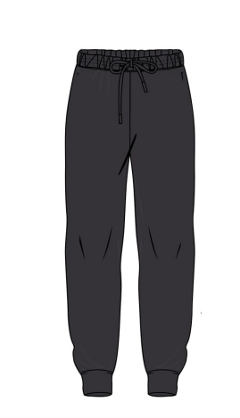 | 款号 | F4672AX |  |  | 客户 | DeFacto Perakende Tic. A.S.
 | 品名 | 男成人氨纶超柔睡裤 |  |  | 总数量 | 3088
 | 工厂 | 江阴广利 |  |  | 业务员 | JENNY 秦小吉
 | 交期 | 2025-06-06 |  |  | 制单 | JENNY 秦小吉 2025/3/19

二、订单生产明细
款号 | 颜色代号 | 颜色名称 | 交期 | S | M | L | XL | XXL | 3XL | 合计
F4672AX | AR138 - D.ANTHRA | 裤子： 素色灰色 | 2025-06-06 | 315 | 630 | 620 | 624 | 580 | 319 | 3088
尺码小计 |  |  |  | 315 | 630 | 620 | 624 | 580 | 344 | 3088

